スクリーニング
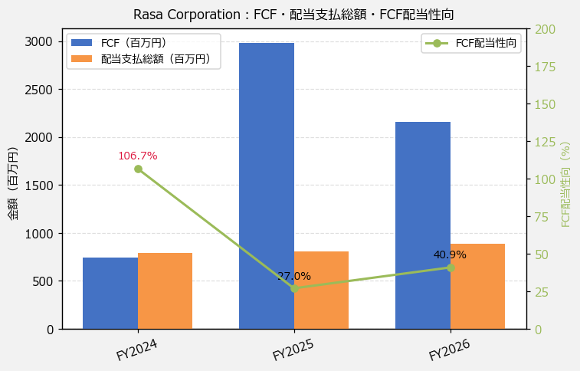
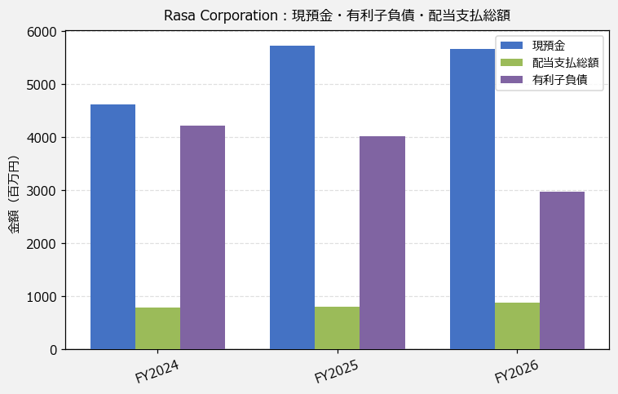
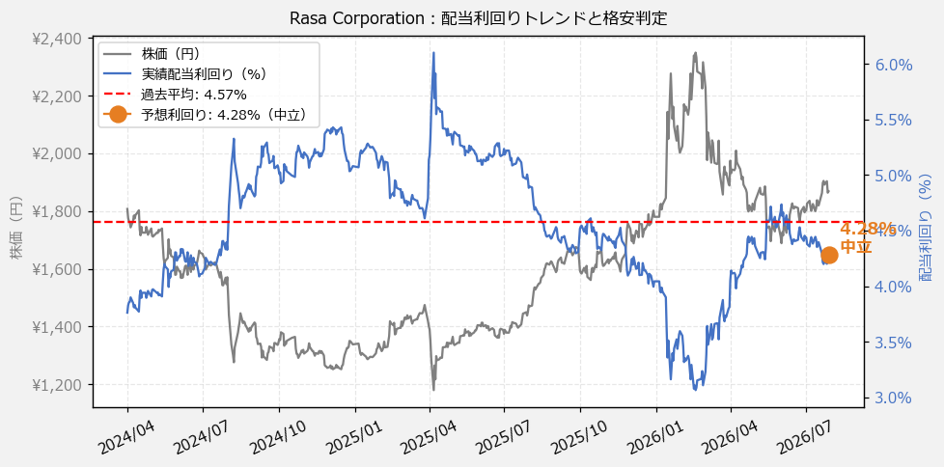
Rasa Corporation（3023） 財務スクリーニング 2026/07/29

現在株価（円） | ¥1,869
予想DPS（円） | ¥80
予想配当利回り | 4.28%

指標 | FY2024 | FY2025 | FY2026 | CAGR（3年）
EPS（円） | 189.47 | 197.25 | 225.62 | +9.1%
DPS実績（円） | 68.00 | 72.00 | 80.00 | +8.5%
EPS配当性向[%] | 35.9 | 36.5 | 35.5 | —
FCF（百万円） | 742.0 | 2,984.0 | 2,161.0 | +70.7%
FCF配当性向[%] | 106.7 | 27.0 | 40.9 | —
有利子負債（百万円） | 4,213.0 | 4,014.0 | 2,974.0 | -16.0%
現預金（百万円） | 4,617.0 | 5,732.0 | 5,662.0 | +10.7%
ネットキャッシュ（百万円） | 404.0 | 1,718.0 | 2,688.0 | +157.9%
グロス配当余裕[年] | 5.8 | 7.1 | 6.4 | —
ネット配当余裕[年] | 0.5 | 2.1 | 3.0 | —

【短信入力】
現預金（百万円） | 4,617.0 | 5,732.0 | 5,662.0
配当支払総額（百万円） | 792.0 | 806.0 | 884.0

